110
１８ 救急業務の推移

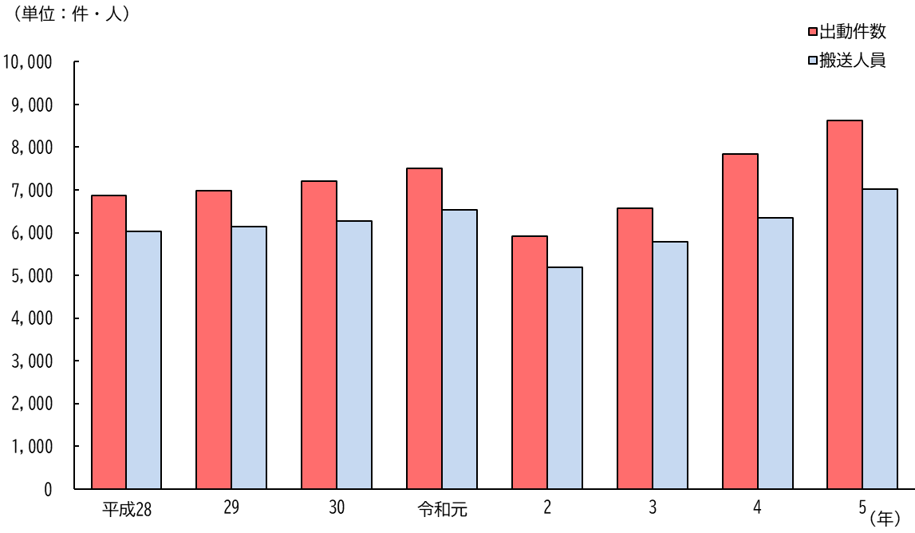

（注）平成17年より旧下総町，旧大栄町，神崎町分を含む。

１９ 種別火災発生件数の推移

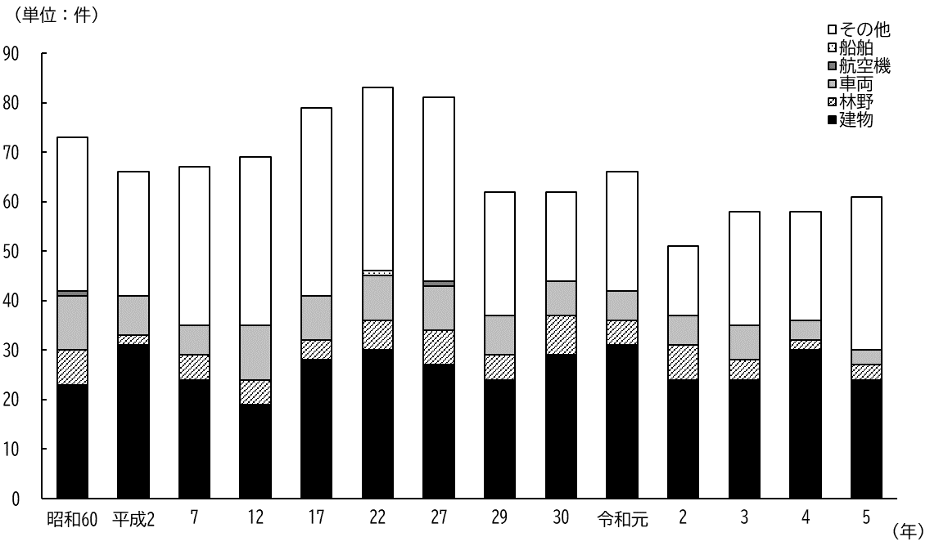
 | 船舶 | その他
 | － | 31
 | － | 25
 | － | 32
 | － | 34
 | － | 38
 | 1 | 37
 | － | 37
 | － | 25
 | － | 18
 | － | 24
 | － | 14
 | － | 23
 | － | 22
 | － | 31

（注）平成17年より旧下総町，旧大栄町分を含む。

